Resumo CMV
 |  | %CMV por Estoque

Cálculo do %CMV
%CMV = [(Estoque Inicial + Compras – Estoque Final) / Faturamento em Vendas] * 100

Estoque inicial | + | Compras | - | Estoque Final | / | Faturamento | *100 = | %CMV
R$ 10,000.00 |  | R$ 11,500.00 |  | R$ 4,000.00 |  | R$ 50,000.00 |  | 35%

Preço de venda do produto = Custo Total dos ingredientes do produto de venda / %CMV

Custo total dos ingredientes | / | %CMV | = | Preço de Venda
R$ 10.00 |  | 35% |  | R$ 28.57

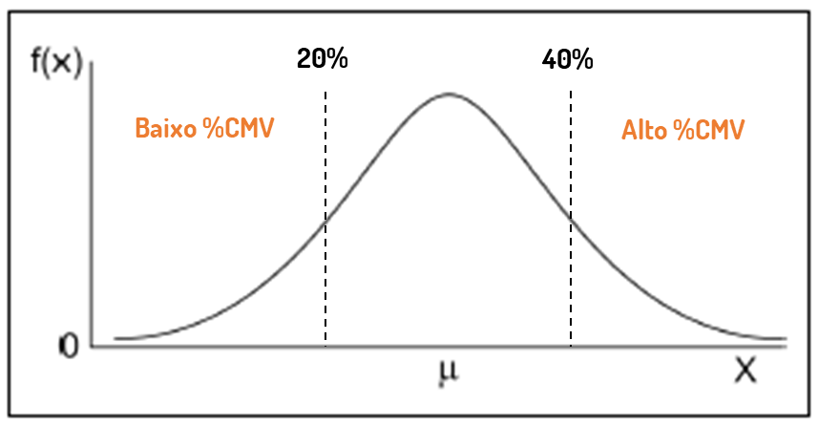
 |  |  |  | O QUE FAZER QUANDO:

 |  |  |  | Baixo %CMV
 |  |  |  | Alto nível de estoque, avaliar fornecedores e qualidade das mercadorias, verificar vencimento de produtos do estoque

 |  |  |  | Alto %CMV
 |  |  |  | Estoque desabastecido, desperdício pela cozinha ou por produtos vencidos e descartados, Faturamento baixo por precificação inadequada

